Fréquence_an
Mode d'achat principal
Mode d'achat
Étiquettes de lignes | Fréquence absolue | Fréquence relative
Magasins spécialisés | 152 | 92%
Grande surface | 14 | 8%
Total général | 166 | 100%

Fréquence d'achat
Étiquettes de lignes | Nombre de Sujet | % | % cumulée
0 | 2 | 1.20% | 1.20%
0.16 | 1 | 0.60% | 1.81% |  |  | Fréquence d'achat_FEMME | NB | %
0.2 | 3 | 1.81% | 3.61% |  |  | 0 | 2 | 2.0%
0.25 | 1 | 0.60% | 4.22% |  |  | 0.2 | 3 | 3.1%
0.33 | 5 | 3.01% | 7.23% |  |  | 0.33 | 5 | 5.1%
0.4 | 6 | 3.61% | 10.84% |  |  | 0.4 | 4 | 4.1%
0.5 | 27 | 16.27% | 27.11% |  |  | 0.5 | 19 | 19.4%
0.66 | 2 | 1.20% | 28.31% |  |  | 1 | 49 | 50.0% | 66.3% | des répondantes déclarent acheté des souliers au moins une fois par an
1 | 87 | 52.41% | 80.72% | 71.69% | des répondant déclarent acheté des souliers au moins une fois par an. | 1.5 | 6 | 6.1%
1.5 | 8 | 4.82% | 85.54% |  | Comment se comparent les hommes et les femmes à ce chapitre? | 2 | 10 | 10.2%
2 | 22 | 13.25% | 98.80% |  |  | Total général | 98 | 100.0%
2.5 | 1 | 0.60% | 99.40%
3 | 1 | 0.60% | 100.00% |  |  | Fréquence d'achat_Homme | NB | %
Total général | 166 | 100% |  |  |  | 0.16 | 1 | 1.5%
 |  |  |  |  |  | 0.25 | 1 | 1.5%
 |  |  |  |  |  | 0.4 | 2 | 2.9%
Nombre de Sujet | Étiquettes de colonnes |  |  |  |  | 0.5 | 8 | 11.8%
Étiquettes de lignes | Plaisir | Pratique sport | Total général |  |  | 0.66 | 2 | 2.9%
0 | 2.38% | 0.00% | 1.20% |  |  | 1 | 38 | 55.9% | 79.4% | des répondants déclarent acheté des souliers au moins une fois par an
0.16 | 0.00% | 1.22% | 0.60% |  |  | 1.5 | 2 | 2.9%
0.2 | 1.19% | 2.44% | 1.81% |  |  | 2 | 12 | 17.6%
0.25 | 0.00% | 1.22% | 0.60% |  |  | 2.5 | 1 | 1.5%
0.33 | 2.38% | 3.66% | 3.01% |  |  | 3 | 1 | 1.5%
0.4 | 4.76% | 2.44% | 3.61% |  |  | Total général | 68
0.5 | 11.90% | 20.73% | 16.27%
0.66 | 1.19% | 1.22% | 1.20%
1 | 52.38% | 52.44% | 52.41%
1.5 | 2.38% | 7.32% | 4.82%
2 | 20.24% | 6.10% | 13.25%
2.5 | 1.19% | 0.00% | 0.60%
3 | 0.00% | 1.22% | 0.60%
Total général | 100.00% | 100.00% | 100.00%

Dépenses_an
Dépenses par an
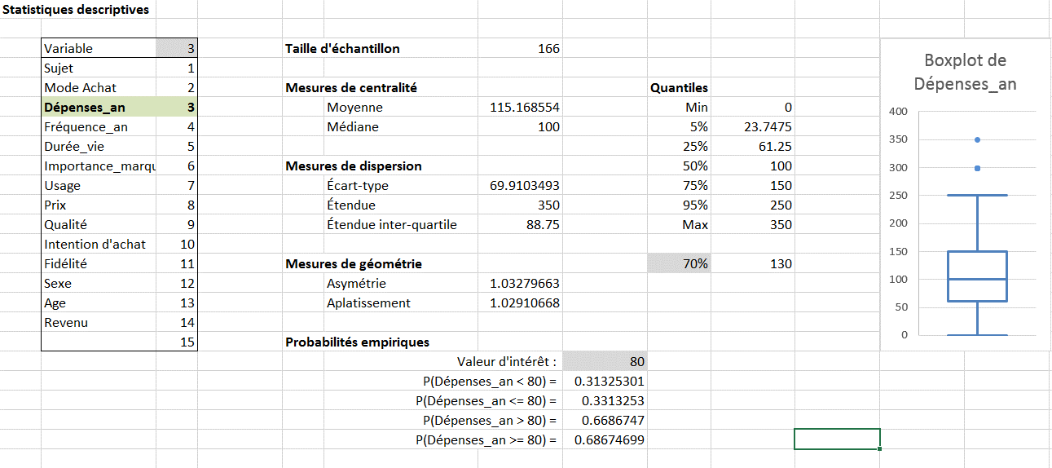
10 classes
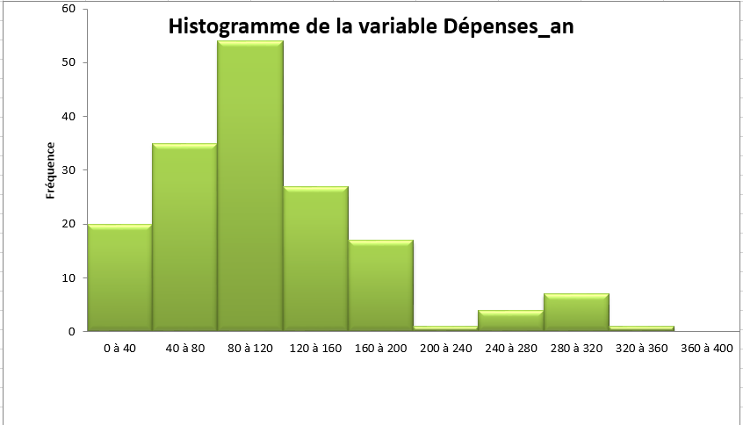

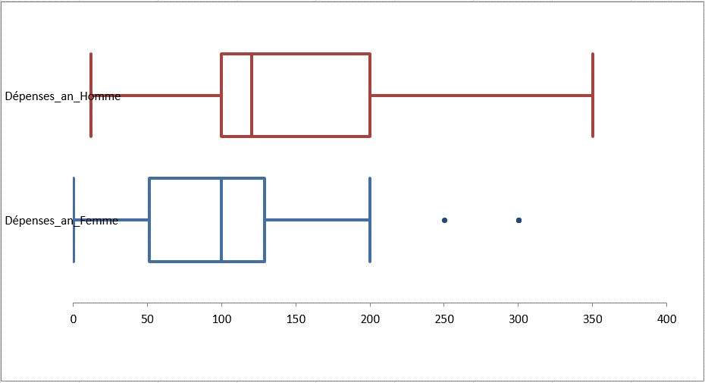
Femme / Homme

 | Dépenses_an_Femme | Dépenses_an_Homme
Moyenne | 101.9 | 134.32
Médiane | 100 | 120
Mode | 100 | 100
Écart-type | 66.09 | 71.29
Variance de l'échantillon | 4368.01 | 5081.98
Coefficient d'asymétrie | 1.21 | 0.91
Plage | 300 | 338
Minimum | 0 | 12
Maximum | 300 | 350
Somme | 9984.32 | 9133.66
Nombre d'échantillons | 98 | 68

Quantiles | Femme | Homme
Min | - $ | 12 $
5% | 20 $ | 50 $
25% | 51 $ | 100 $
50% | 100 $ | 120 $
75% | 129 $ | 200 $
95% | 250 $ | 283 $
Max | 300 $ | 350 $

Fidélité
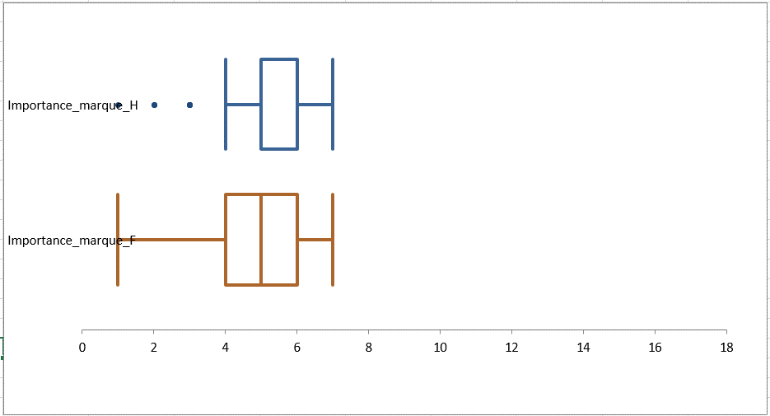
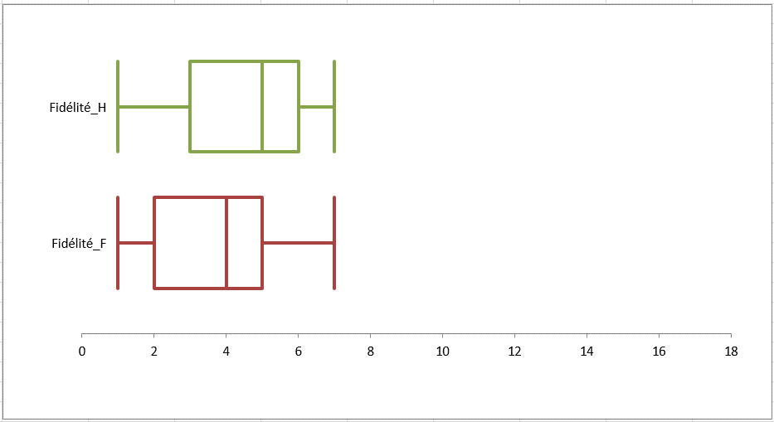
Fidélité à la marque
Nombre de Sujet | Étiquettes de colonnes
Étiquettes de lignes | Homme | Femme | Total général
1 | 13.2% | 21.4% | 18.1%
2 | 10.3% | 12.2% | 11.4%
3 | 11.8% | 13.3% | 12.7%
4 | 11.8% | 23.5% | 18.7%
5 | 17.6% | 16.3% | 16.9%
6 | 19.1% | 11.2% | 14.5%
7 | 16.2% | 2.0% | 7.8%
Total général | 100.0% | 100.0% | 100.0%

 | Fidélité_Femme | Fidélité_Homme
Moyenne | 3.43 | 4.32
Médiane | 4 | 5
Mode | 4 | 6
Écart-type | 1.75 | 2.02
Coefficient d'asymétrie | 0.02 | -0.30
Plage | 6 | 6
Minimum | 1 | 1
Maximum | 7 | 7
Somme | 336 | 294
Nombre d'échantillons | 98 | 68

Importance de la marque
Nombre de Sujet | Étiquettes de colonnes
Étiquettes de lignes | Homme | Femme | Total général
1 | 1.5% | 3.1% | 2.4%
2 | 4.4% | 4.1% | 4.2%
3 | 7.4% | 6.1% | 6.6%
4 | 10.3% | 16.3% | 13.9%
5 | 33.8% | 31.6% | 32.5%
6 | 27.9% | 25.5% | 26.5%
7 | 14.7% | 13.3% | 13.9%
Total général | 100.0% | 100.0% | 100.0%

